Hoja 1
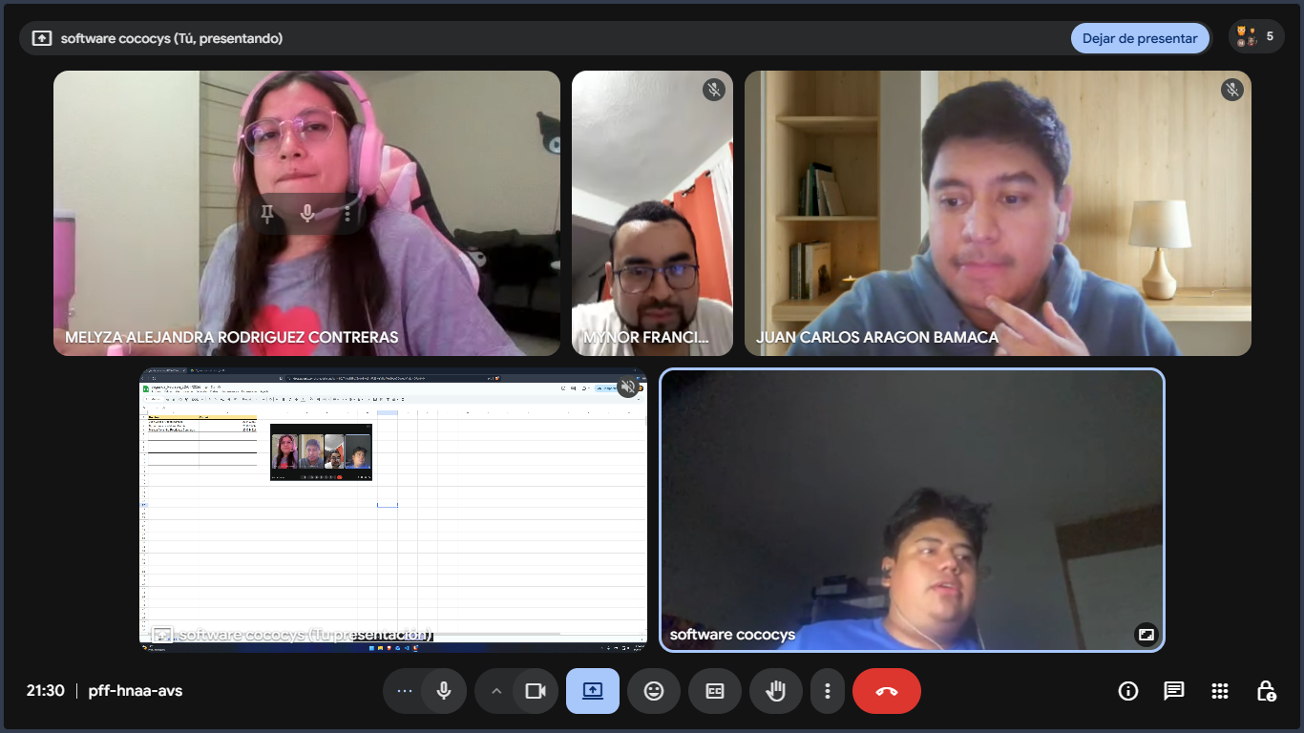
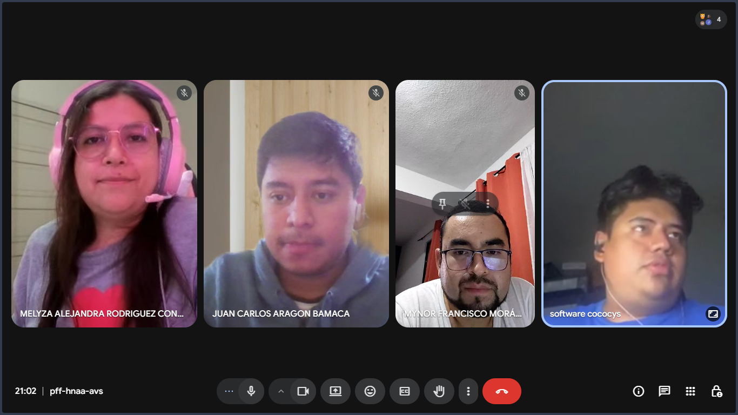
Nombre | Carnet
Juan Carlos Aragón Bámaca | 201403552
Mynor Francisco Morán García | 201603232
Melyza Alejandra Rodriguez Contreras | 201314821

